F02.CFG-Paths
 |  |  | VVSS, Info Romana, 2025-2026

 | F02. realizarea unei retete prin consumarea ingredientelor( reteta )

 | F02. Covered source code |  |  | F02. Control Flow Graph (CFG) | F02. Cyclomatic Complexity (CC)

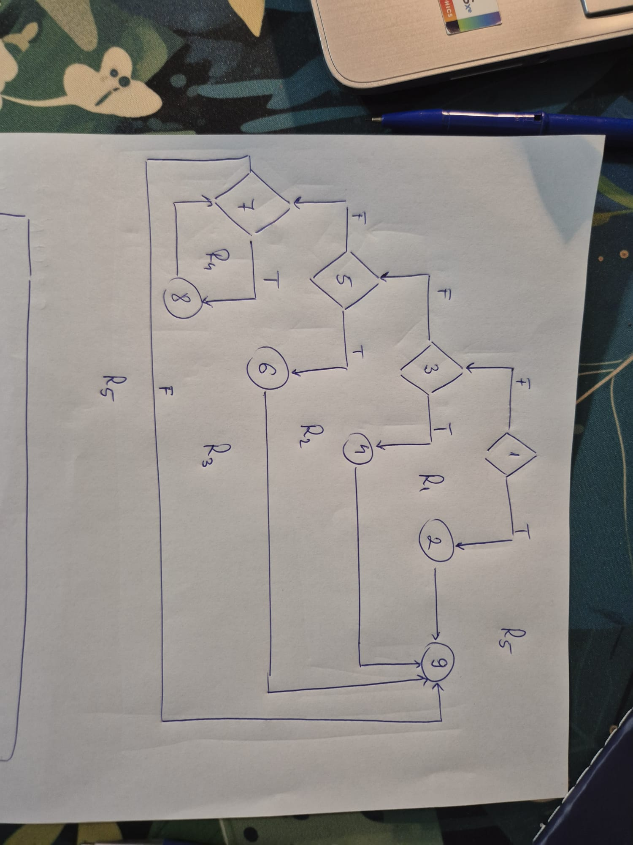
 | Line No. | Source code |  | Se va insera CFG asociat codului sursa testat (poza, diagrama, etc.). | CC1 = No. of regions = |  | 5
1 | Req02_L01 | … |  |  | CC2 = Edges - Nodes + 2 = |  | 5
2 | Req02_L02 | … |  |  | CC3 = No. of Conditions + 1 = |  | 5
 | Req02_L03 | …
 | ... | …
3 | .. | … |  |  | F02. Individual Paths
4 | ... | …
 |  |  |  |  | Path No. | Path
 |  |  |  |  | F02_P01 | 1T->2->9
 |  |  |  |  | F02_P02 | 1F->3T->4->9
5 |  |  |  |  | F02_P03 | 1F->3F->5T->6->9
6 |  |  |  |  | F02_P04 | 1F->3F->5F->7F->9 |  | IMPOSIBIL
 |  |  |  |  | F02_P05 | 1F->3F->5F->7T->8->7F->9
 |  |  |  |  | F02_P06

7
8

9

